Bug Report
NO. | BUG REPORT ID | SUMMARY | STEP TO REPRODUCE | ACTUAL RESULT | EXPECTED RESULT | SEVERITY | PRIORITY | ATTACHMENT
1 | BD-LG-01 | Seluruh fitur utama dapat diakses tanpa koneksi internet, kecuali halaman About | 1. Lingkungan reproduksi: https://www.saucedemo.com 2. Platform: Web 3. Data uji: standard_user/secret_sauce 4. Langkah: a. Matikan koneksi jaringan b. Buka website https://www.saucedemo.com c. Coba lakukan login, sorting produk, checkout, dan logout. d. Perhatikan bahwa semua fitur ini tetap dapat diakses dan digunakan, meskipun koneksi internet tidak ada | Pengguna dapat mengakses semua fitur utama kecuali about. | Pengguna seharusnya gagal login. | CRITICAL | HIGH | 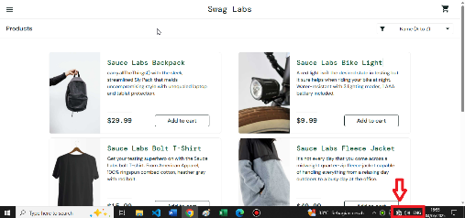 1. Screenshot Login Berhasil Tanpa Koneksi. | 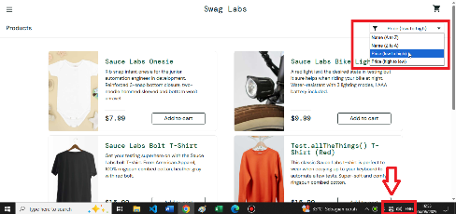 2. Screenshot Sorting yang Berhasil Dilakukan Tanpa Koneksi. | 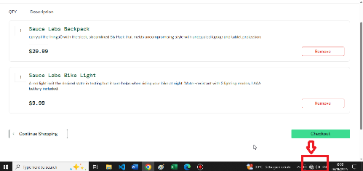 3. Screenshot berhasil masukan item ke keranjang tanpa koneksi. | 4. Screenshot proses checkout yang berhasil tanpa koneksi. | 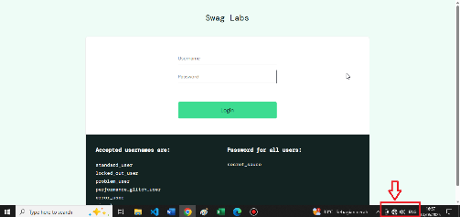 4. Screenshot Logout Berhasil Tanpa Koneksi (kembali ke halaman login).
2 | BD-DS-01 | Deskripsi produk pada satu item terdapat script carry.allTheThings(). | 1. Lingkungan reproduksi: https://www.saucedemo.com 2. Platform: Web 3. Data uji: standard_user/secret_sauce 4. Langkah: a. Login ke situs menggunakan data uji. b. Setelah masuk ke halaman utama periksa deskripsi produk "Sauce Labs BackPack". c. Amati bahwa pada deskripsi terdapat string "carry.allTheThings()" yang tidak relevan. | Deskripsi produk "Sauce Labs BackPack" mengandung string "carry.allTheThings()" yang terlihat seperti kode dan tidak relevan untuk pengguna. | Deskripsi produk hanya berisi informasi tentang produk yang relevan seperti "sleek, streamlined Sly Pack that melds uncompromising style with unequaled laptop and tablet protection." | MINOR | MEDIUM | 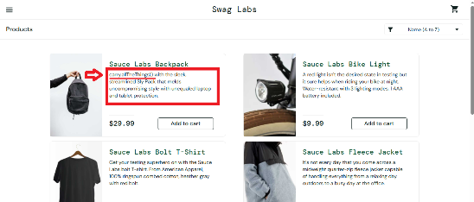 Screenshoot deskripsi produk yang mengandung kode yang tidak relevan
3 | BD-PR-01 | Judul produk terdapat script Test.allTheThings() pada satu item. | 1. Lingkungan reproduksi: https://www.saucedemo.com 2. Platform: Web 3. Data uji: standard_user/secret_sauce 4. Langkah: a. Buka situs https://www.saucedemo.com. b. Login menggunakan data valid. c. Periksa judul produk Test.allTheThings() T-Shirt (Red) pada halaman utama. d. Observasi bahwa terdapat string tidak relevan dalam judul produk. | Judul produk "Test.allTheThings() T-Shirt (Red)" mengandung string "Test.allTheThings()" yang tidak relevan dan terlihat seperti u kode. | Judul produk hanya mencantumkan nama produk dengan format yang sesuai, seperti "T-Shirt (Red)". | MINOR | MEDIUM | Screenshot Judul Produk yang mengandung kode tidak relevan. |  |  | .
4 | BD-UI-01 | Inkonstistensi nama branding, pada beberapa elemen (judul tab browser, header halaman login, dan header halaman utama) menggunakan "Swag Labs", sedangkan elemen lainnya, seperti copyright dan Judul produk, menggunakan "Sauce Labs". | 1. Lingkungan reproduksi: https://www.saucedemo.com 2. Platform: Web 3. Data uji: standard_user/secret_sauce 4. Langkah: a. Buka situs di browser tanpa login terlebih dahulu. b. Perhatikan judul halaman di tab browser dan header halaman login. c. Setelah login, perhatikan nama halaman utama di header dan bagian lainnya. d. Bandingkan dengan elemen lain seperti copyright dan judul produk untuk memastikan konsistensi nama brand. | Nama brand pada beberapa elemen (judul tab browser, header halaman login, dan header halaman utama) menggunakan "Swag Labs", sedangkan elemen lainnya, seperti copyright dan Judul produk, menggunakan "Sauce Labs". | Semua elemen branding pada situs, termasuk judul tab browser, header halaman login, header halaman utama, copyright, dan judul produk, seharusnya konsisten menggunakan nama "Sauce Labs" sesuai dengan informasi copyright yang tercantum. | MINOR | MEDIUM | 1. Screenshot nama brand pada header halaman login tertulis "Swag Labs". | 2. Screenshot nama brand pada header halaman utama tertulis "Swag Labs" tapi pada judul produk tertulis "Sauce Labs". | 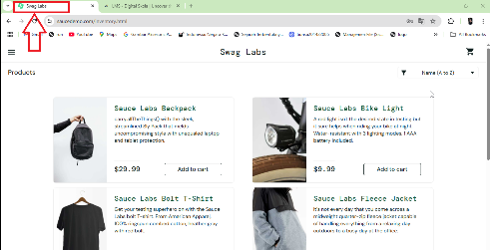 3. Screenshot nama brand pada judul tab browser tertulis "Swag Labs". | 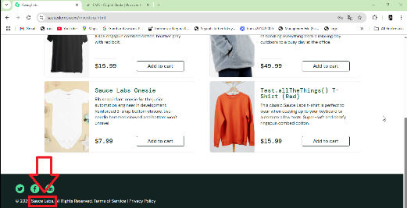 4. Screenshot nama brand pada copyright tertulis "Sauce Labs".
5 | BD-FN-01 | Pesan peringatan tidak muncul untuk password kosong saat kedua field login dikosongkan. | 1. Lingkungan reproduksi: https://www.saucedemo.com 2. Platform: Web 3. Data uji: (kosongkan field username dan password) 4. Langkah: a. Buka situs di browser. b. Kosongkan kedua field login (username dan password). c. Klik tombol login. d. Perhatikan pesan peringatan yang muncul. | Pesan peringatan yang muncul hanya ditujukan untuk field username yang kosong, sementara tidak ada pesan error untuk password yang kosong. | Pesan peringatan muncul ditujukan untuk kedua field yang kosong secara bersamaan, memberikan informasi yang lengkap dan jelas kepada pengguna. | MAJOR | HIGH | Screenshot pesan peringatan hanya ditujukan untuk username.
6 | BD-WM-01 | Pesan peringatan untuk kombinasi username dan password yang tidak valid tidak ditampilkan sepenuhnya. Masalah ini terjadi karena ukuran field atau area tempat pesan ditampilkan terlalu kecil, sehingga teks terpotong dan sulit dibaca. | 1. Lingkungan reproduksi: https://www.saucedemo.com 2. Platform: Web 3. Data uji: salah_username/salah_password 4. Langkah: a. Buka situs di browser. b. Masukkan kombinasi username dan password yang salah. c. Klik tombol login. d. Perhatikan pesan peringatan yang muncul setelah login gagal. | Pesan peringatan muncul, tetapi teks terpotong atau tidak sepenuhnya terlihat. | Pesan peringatan ditampilkan sepenuhnya dengan ukuran field atau area yang cukup untuk menampilkan teks tanpa terpotong. | MINOR | LOW | Screenshot pesan peringatan tidak sepenuhnya ditampilkan/ terpotong

